关系图
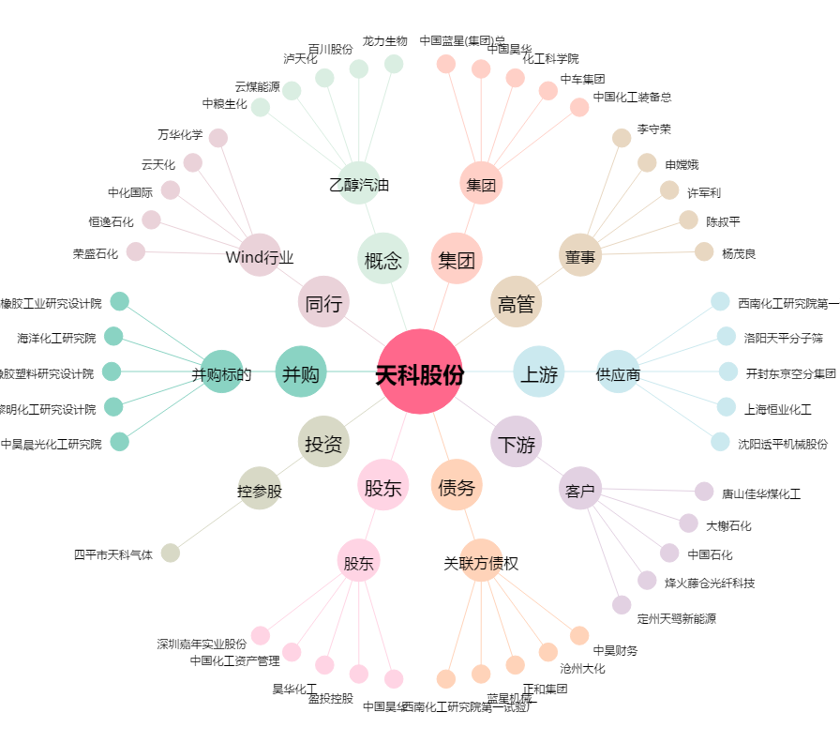
天科股份[600378.SH] - 关系概览图

